【作成ガイド】
福岡市子どもの食と居場所づくり支援事業 申請書類作成ガイド

①から順番に各シートの入力をお願いします（一部入力不要のシートあり）。

この色のセルのみ入力
 | ■ 【重要】入力ルール
 | 自動反映する関数が設定されています。 ベージュ色のセル以外には入力・編集を行わないようお願いいたします。

 | ■ 長期休業中開催加算申請書について
 | 長期休業中開催加算申請書（様式第1-5号）は、 他の書類の入力内容に基づき自動で反映される仕組み になっています。 加算の対象となるかどうかは、以下の表に自動表示されます。

 | ｼｰﾄ | 必要書類 | 入力
 | ① | 補助金交付申請書（様式第1-1号） | 必要
 | ② | 事業計画書（項目１～４）（様式第1-2号） | 必要
 | ③ | 事業計画書（項目５）（様式第1-2号） | 必要
 | ④ | 資金計画書（様式第1-4号） | 必要
 | ⑤ | 事業収支計画書（様式第1-3号） | 不要（自動入力）
 | ⑥ | 長期休業中開催加算申請書（様式第1-5号） | 不要（自動入力） | 対象外 | 長期加算該当なし
 | ⑦ | 概算額の計算シート | 不要（自動入力）
 | ⑧ | 役員名簿 | 必要
 | ⑨ | 団体の定款または会則 | 必要 ※既存の定款・会則がある場合は入力不要
 | ⑩ | 団体の直近の収支決算書類 ※設立間もない団体を除き、すべての団体で提出が必要です。 | 必要 ※所定の決算書類を作成されている場合は入力不要
 | ⑪ | 市税の滞納がないことを確認するための同意書 ※NPOや企業等の法人格がある団体のみ提出が必要です。 | 必要 ※法人格がない団体は入力不要
 | ⑫ | 口座振込依頼書 兼 債権者登録申請書 及び 通帳の写し（表紙及び最初の見開きページ）等 ※福岡市に初めて口座登録する団体又は登録口座を変更する団体のみ提出が必要です。 | 必要 ※該当しない団体は入力不要
 |  | 活動内容を記載したパンフレット等 ※設立間もない団体を除き、すべての団体で提出が必要です。

①交付申請書
この色の欄を入力
様式第１－1号
福岡市子どもの食と居場所づくり支援事業補助金交付申請書

 |  |  |  |  |  |  |  |  | 令和 | 年 | 月 | 日
（あて先）福岡市長
 |  |  |  | 申請者の住所
 |  |  |  | 申請者の団体名
 |  |  |  | 代表者の役職名・氏名

令和８年度福岡市子どもの食と居場所づくり支援事業について補助金の交付を受けたいので、福岡市補助金交付規則を承知の上、関係書類を添えて下記のとおり申請します。

記
 | 1 | 交付申請額
 |  | 金 | 0 |  | 円

 | 2 | 添付書類 |  |  |  |  |  |  |  |  |  |  | ↓長期加算フラグ（自動判定）
 |  | (1)事業計画書 |  |  |  |  |  |  |  |  |  |  | 長期加算該当なし
 |  | (2)事業収支計画書 |  |  |  |  |  |  |  |  |  |  | ※該当なしの場合「（4）長期休業中開催加算申請書」の文字が自動的に取消線で消えます。
記載例
 |  | (3)事業資金計画書
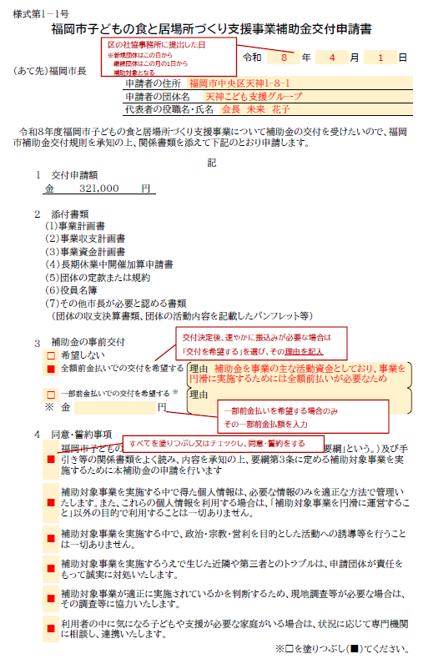
 |  | （４）長期休業中開催加算申請書
 |  | (5)団体の定款または規約
 |  | (6)役員名簿
 |  | (7)その他市長が必要と認める書類
 |  | （団体の収支決算書類、団体の活動内容を記載したパンフレット等）

 | 3 | 補助金の事前交付
 |  | □ | 希望しない
 |  | □ | 全額前金払いでの交付を希望する |  |  |  |  | 理由

 |  | □ | 一部前金払いでの交付を希望する |  |  |  | ※ | 理由
 |  | ※ | 金 |  |  | 円

 | 4 | 同意・誓約事項
 |  | □ | 福岡市子どもの食と居場所づくり支援事業補助金交付要綱（以下「要綱」という。）及び手引き等の関係書類をよく読み、内容を承知の上、要綱第３条に定める補助対象事業を実施するために本補助金の申請を行います

 |  | □ | 補助対象事業を実施する中で得た個人情報は、必要な情報のみを適正な方法で管理いたします。また、これらの個人情報を利用する場合は、「補助対象事業を円滑に運営すること」以外の目的で利用することは一切ありません。

 |  | □ | 補助対象事業を実施する中で、政治・宗教・営利を目的とした活動への誘導等を行うことは一切ありません。

 |  | □ | 補助対象事業を実施するうえで生じた近隣や第三者とのトラブルは、申請団体が責任をもって誠実に対処いたします。

 |  | □ | 補助対象事業が適正に実施されているかを判断するため、現地調査等が必要な場合は、 その調査等に協力いたします。

 |  | □ | 利用者の中に気になる子どもや支援が必要な家庭がいる場合は、状況に応じて専門機関に相談し、連携いたします。

 |  |  |  |  |  |  |  |  |  |  |  | ※□を塗りつぶし（■）てください。

②事業計画書(1～4)
この色の欄を入力
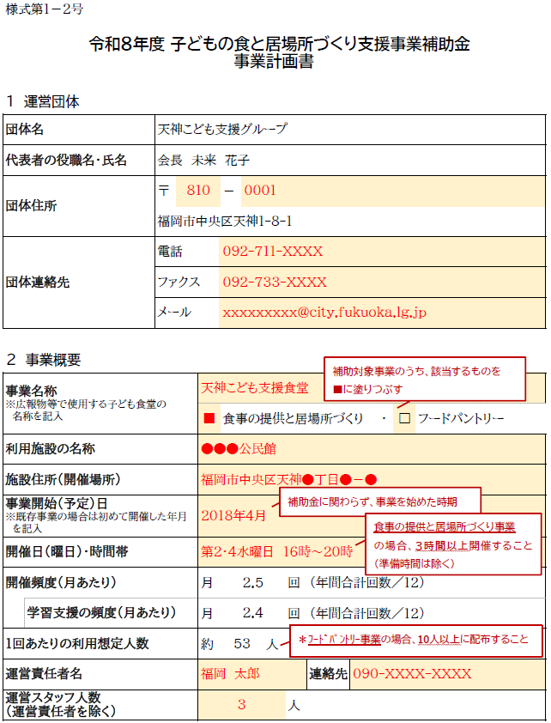
記載例
様式第１－2号

令和８年度 子どもの食と居場所づくり支援事業補助金 事業計画書

１ 運営団体
団体名
代表者の役職名・氏名
団体住所 |  |  | 〒 |  | －

団体連絡先 |  |  | 電話
 |  |  | ファクス
 |  |  | メール

2 事業概要
事業名称 ※広報物等で使用する子ども食堂の 名称を記入
 |  |  |  | □ | 食事の提供と居場所づくり ・ |  |  |  | □ | フードパントリー
利用施設の名称
施設住所（開催場所）
事業開始（予定）日 ※既存事業の場合は初めて開催した年月 を記入
開催日（曜日）・時間帯 |  |  |  |  |  |  |  |  |  |  |  | 年間合計
開催頻度（月あたり） |  |  |  | 月 | 0.0 |  | 回 | （年間合計回数／12） |  |  | 事業実施 | 0 | 回
 | 学習支援の頻度（月あたり） |  |  | 月 | 0.0 |  | 回 | （年間合計回数／12） |  |  | 学習支援 | 0 | 回
1回あたりの利用想定人数 |  |  |  | 約 | 0 | 人 |  |  |  |  | 利用想定人数 | 0 | 人
運営責任者名 |  |  |  |  |  |  |  | 連絡先
運営スタッフ人数 （運営責任者を除く） |  |  |  |  |  |  | 人

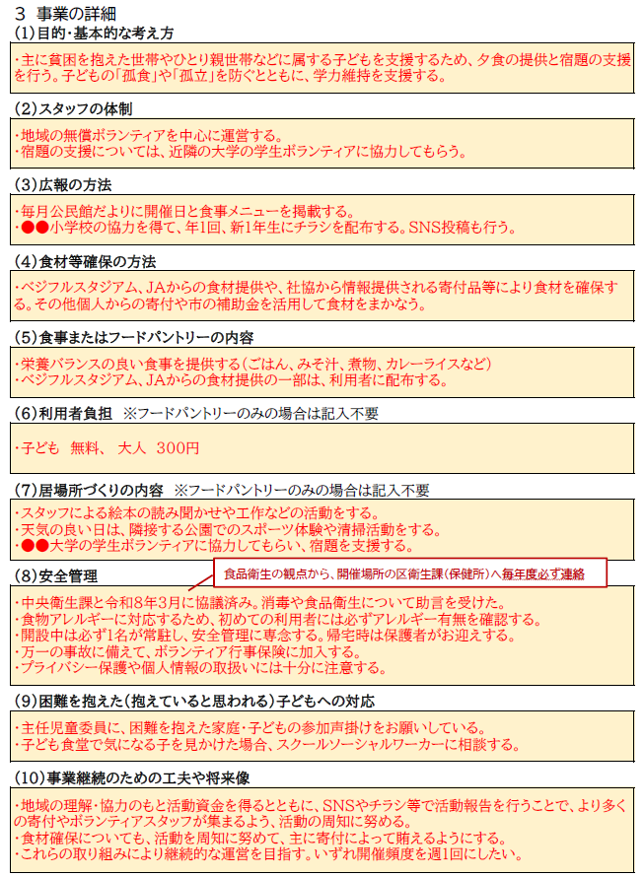
３ 事業の詳細
（１）目的・基本的な考え方

（2）スタッフの体制

（3）広報の方法

（4）食材等確保の方法

（5）食事またはフードパントリーの内容

（6）利用者負担 ※フードパントリーのみの場合は記入不要

（7）居場所づくりの内容 ※フードパントリーのみの場合は記入不要

（8）安全管理

（9）困難を抱えた（抱えていると思われる）子どもへの対応

（10）事業継続のための工夫や将来像

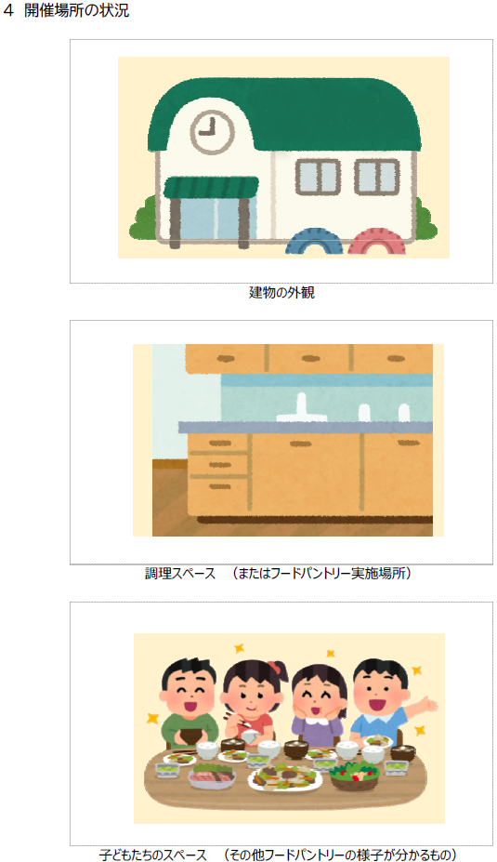
４ 開催場所の状況

 |  | 建物の外観

 |  | 調理スペース （またはフードパントリー実施場所）

 |  | 子どもたちのスペース （その他フードパントリーの様子が分かるもの）

③事業計画書(５)
【重要】この画面の入力が終わったら、必ず以下①または②の方法で
「更新作業」をしてください。
更新方法①：キーボードの「Ctrl」＋「Alt」＋「F5」を同時に押してください。
更新方法②：Excelの「データ」タブ→「すべて更新」をクリックしてください。
※各シートに更新が反映されるまで、数十秒ほど時間がかかります。
※更新されない場合は、再度Ctrl＋Alt＋F5をしてください。
この色の欄を入力
記載例
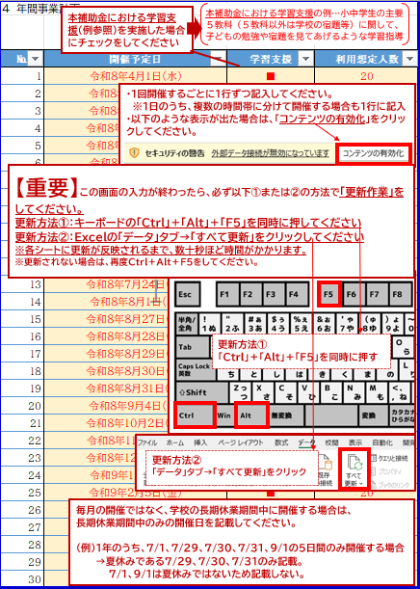
４ 年間事業計画
 |  |  |  |  | 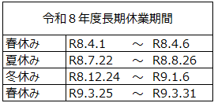 | 0
№ | 開催予定日 | 学習支援 | 利用想定人数 | 長期休業 | 重複チェック
 |  | □
 |  | □
 |  | □
 |  | □
 |  | □
 |  | □
 |  | □
 |  | □
 |  | □
 |  | □
 |  | □
 |  | □
 |  | □
 |  | □
 |  | □
 |  | □
 |  | □
 |  | □
 |  | □
 |  | □
 |  | □
 |  | □
 |  | □
 |  | □
 |  | □
 |  | □
 |  | □
 |  | □
 |  | □
 |  | □
 |  | □
 |  | □
 |  | □
 |  | □
 |  | □
 |  | □
 |  | □
 |  | □
 |  | □
 |  | □
 |  | □
 |  | □
 |  | □
 |  | □
 |  | □
 |  | □
 |  | □
 |  | □
 |  | □
 |  | □
 |  | □
 |  | □
 |  | □
 |  | □
 |  | □
 |  | □
 |  | □
 |  | □
 |  | □
 |  | □
 |  | □
 |  | □
 |  | □
 |  | □
 |  | □
 |  | □
 |  | □
 |  | □
 |  | □
 |  | □
 |  | □
 |  | □
 |  | □
 |  | □
 |  | □
 |  | □
 |  | □
 |  | □
 |  | □
 |  | □
 |  | □
 |  | □
 |  | □
 |  | □
 |  | □
 |  | □
 |  | □
 |  | □
 |  | □
 |  | □
 |  | □
 |  | □
 |  | □
 |  | □
 |  | □
 |  | □
 |  | □
 |  | □
 |  | □
 |  | □

④資金計画
記載例
この色の欄を入力
（様式第１－４号）
 |  | 令和 ８ 年度 子どもの食と居場所づくり支援事業 資金計画書 |  |  |  |  |  |  | 団体名： |  |  |  |  |  |  |  | 2 | 0

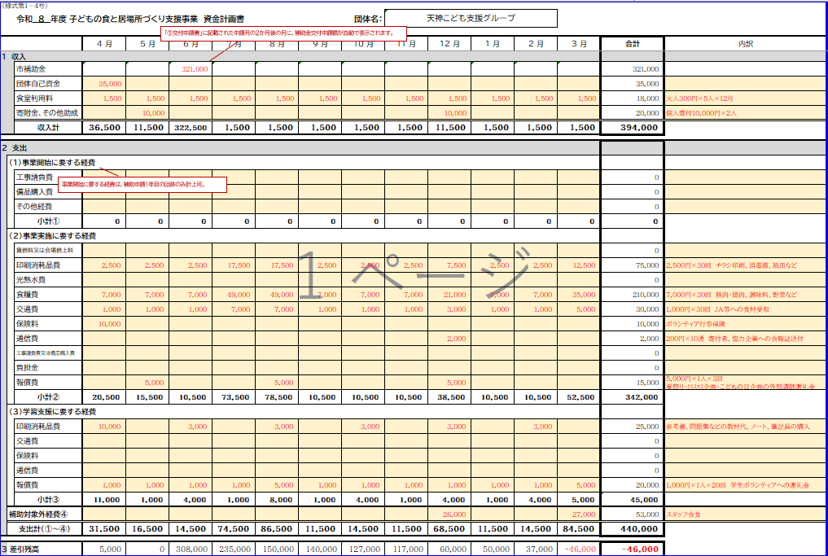
 |  |  | 4 月 | 5 月 | 6 月 | 7 月 | 8 月 | 9 月 | 10 月 | 11 月 | 12 月 | 1 月 | 2 月 | 3 月 | 合計 | 内訳
1 収入
 |  | 市補助金 |  |  |  |  |  |  |  |  |  |  | 0 |  | 0
 |  | 団体自己資金 |  |  |  |  |  |  |  |  |  |  |  |  | 0
 |  | 食堂利用料 |  |  |  |  |  |  |  |  |  |  |  |  | 0
 |  | 寄附金、その他助成 |  |  |  |  |  |  |  |  |  |  |  |  | 0
 |  | 収入計 | 0 | 0 | 0 | 0 | 0 | 0 | 0 | 0 | 0 | 0 | 0 | 0 | 0

2 支出
 | (1)事業開始に要する経費
 |  | 工事請負費 |  |  |  |  |  |  |  |  |  |  |  |  | 0
 |  | 備品購入費 |  |  |  |  |  |  |  |  |  |  |  |  | 0
 |  | その他経費 |  |  |  |  |  |  |  |  |  |  |  |  | 0
 |  | 小計① | 0 | 0 | 0 | 0 | 0 | 0 | 0 | 0 | 0 | 0 | 0 | 0 | 0
 | (2)事業実施に要する経費
年間の予定金額
※支出計と金額が一致する ように、収入を計画してください
 |  | 賃借料又は会場借上料 |  |  |  |  |  |  |  |  |  |  |  |  | 0
 |  | 印刷消耗品費 |  |  |  |  |  |  |  |  |  |  |  |  | 0
 |  | 光熱水費 |  |  |  |  |  |  |  |  |  |  |  |  | 0
 |  | 食糧費 |  |  |  |  |  |  |  |  |  |  |  |  | 0
 |  | 交通費 |  |  |  |  |  |  |  |  |  |  |  |  | 0
 |  | 保険料 |  |  |  |  |  |  |  |  |  |  |  |  | 0
 |  | 通信費 |  |  |  |  |  |  |  |  |  |  |  |  | 0
 |  | 工事請負費又は備品購入費 |  |  |  |  |  |  |  |  |  |  |  |  | 0
 |  | 負担金 |  |  |  |  |  |  |  |  |  |  |  |  | 0
 |  | 報償費 |  |  |  |  |  |  |  |  |  |  |  |  | 0
 |  | 小計② | 0 | 0 | 0 | 0 | 0 | 0 | 0 | 0 | 0 | 0 | 0 | 0 | 0
 | (3)学習支援に要する経費
 |  | 印刷消耗品費 |  |  |  |  |  |  |  |  |  |  |  |  | 0
 |  | 報償費 |  |  |  |  |  |  |  |  |  |  |  |  | 0
 |  | 小計③ | 0 | 0 | 0 | 0 | 0 | 0 | 0 | 0 | 0 | 0 | 0 | 0 | 0
 | 補助対象外経費④ |  |  |  |  |  |  |  |  |  |  |  |  |  | 0
 | 支出計（①～④） |  | 0 | 0 | 0 | 0 | 0 | 0 | 0 | 0 | 0 | 0 | 0 | 0 | 0

３ 差引残高 |  |  | 0 | 0 | 0 | 0 | 0 | 0 | 0 | 0 | 0 | 0 | 0 | 0 | 0
最終残高は必ず「0円」
各月の残高がマイナスにならないように計画する

⑤【入力不要】収支計画
自動で入力されるため、
このシートは入力不要です。
様式第１－３号
令和８年度 子どもの食と居場所づくり支援事業補助金 事業収支計画書
 |  | 団体名：
１ 収入
項目 |  | 予算額 | 内訳
 | 市補助金 | 0 | 事業開始に要する経費分： | 0
入力不要
 |  |  | 事業実施に要する経費分： | 0
 |  |  | 学習支援に要する経費分： | 0
 |  |  | 長期休業中開催加算分： | 0
 | 団体自己資金 | 0
 | 食堂利用料 | 0
 | 寄附金、その他助成 | 0
収入計 |  | 0

２ 支出
費目 |  | 予算額 | 内訳
(1) 事業開始に要する経費
 | 工事請負費 | 0
 | 備品購入費 | 0
 | その他経費 | 0
 | 小計① | 0
(2) 事業実施に要する経費
 | 賃借料又は会場借上料 | 0
 | 印刷消耗品費 | 0
 | 光熱水費 | 0
 | 食糧費 | 0
 | 交通費 | 0
 | 保険料 | 0
 | 通信費 | 0
 | 工事請負費又は備品購入費 | 0
 | 負担金 | 0
 | 報償費 | 0
 | 小計② | 0
(3) 学習支援に要する経費
 | 印刷消耗品費 | 0
 | 報償費 | 0
 | 小計③ | 0
補助対象経費 計①～③
 | 補助対象外経費④ | 0
支出計①～④

⑥【入力不要】長期休業中開催加算申請書
自動で入力されるため、
このシートは入力不要です。
様式第１－５号
福岡市子どもの食と居場所づくり支援事業補助金 長期休業中開催加算申請書

 |  |  |  |  | 団体名：

１．事業実施経費 |  |  |  |  |  |  |  | ※表中の「※」は長期休業中の開催日
 |  | 春休み | 夏休み |  | 冬休み |  | 春休み | 合計
 |  | R8.4月 （4/1～4/6） | R8.7月 （7/22～7/31） | R8.8月 （8/1～8/26） | R8.12月 （12/24～12/31） | R9.1月 （1/1～1/6） | R9.3月 （3/25～3/31）
入力不要
① | ４月・７月・８月・12月・１月・３月の開催日
長期休業期間以外の実施日から優先的に４日分を入力
 | ４月・７月・８月・12月・１月・３月の開催回数 | 0回 | 0回 | 0回 | 0回 | 0回 | 0回
② | 加算除外日 ※加算対象外となる4日分の開催日を記入
③ | 加算対象日 ①―② ※このうち、長期休業中以外の開催日は 加算対象外のため含まない
④ | 加算対象回数 ※年間最大15回 | 0回 | 0回 | 0回 | 0回 | 0回 | 0回 | 0回
⑤ | 加算上限額（12,500円×加算対象回数④） ※年間最大187,500円 | 0 円 | 0 円 | 0 円 | 0 円 | 0 円 | 0 円 | 0 円
⑥ | 事業実施に要する年間経費 |  |  |  |  |  |  | 0 円 |  | 年間合計 回数
⑦ | 経費按分 （年間経費⑥ × 加算対象回数④／年間の実施回数） |  |  |  |  |  |  | 0 円 | 事業実施 | 0
⑧ | 加算額（千円未満切捨） ※加算上限額⑤の範囲内 |  |  |  |  |  |  | 0 円

２．学習支援経費 |  |  |  |  |  |  |  | ※表中の「※」は長期休業中の開催日
 |  | 春休み | 夏休み |  | 冬休み |  | 春休み | 合計
 |  | R8.4月 （4/1～4/6） | R8.7月 （7/22～7/31） | R8.8月 （8/1～8/26） | R8.12月 （12/24～12/31） | R9.1月 （1/1～1/6） | R9.3月 （3/25～3/31）
入力不要
① | ４月・７月・８月・12月・１月・３月の開催日
長期休業期間以外の実施日から優先的に４日分を入力
 | ４月・７月・８月・12月・１月・３月の開催回数 | 0回 | 0回 | 0回 | 0回 | 0回 | 0回
② | 加算除外日 ※加算対象外となる4日分の開催日を記入
③ | 加算対象日 ①―② ※このうち、長期休業中以外の開催日は 加算対象外のため含まない
④ | 加算対象回数 ※年間最大15回 | 0回 | 0回 | 0回 | 0回 | 0回 | 0回 | 0回
⑤ | 加算上限額（2,500円×加算対象回数④） ※年間最大37,500円 | 0 円 | 0 円 | 0 円 | 0 円 | 0 円 | 0 円 | 0 円
⑥ | 学習支援に要する年間経費 |  |  |  |  |  |  | 0 円 |  | 年間合計 回数
⑦ | 経費按分 （年間経費⑥ × 加算対象回数④／年間の実施回数） |  |  |  |  |  |  | 0 円 | 学習支援 | 0
⑧ | 加算額（千円未満切捨） ※加算上限額⑤の範囲内 |  |  |  |  |  |  | 0 円

 |  | 事業実施経費分 |  | 学習支援経費分
 | 長期休業中開催加算額 | 0 円 | ＋ | 0 円 | = | 0 円

⑦【入力不要】概算額の計算シート
自動で入力されるため、
このシートは入力不要です。
令和８年度 子どもの食と居場所づくり支援事業補助金 【概算額の計算シート】

団体名：

■ 基本情報
B. 今年度の開始月（申請月以降） |  |  |  | 1 | 月 | 月数 | 3
C. 開催回数（予定） ①事業実施 |  |  |  | 0.0 | 回/月 |  | 0
入力不要
②学習支援 |  |  |  | 0.0 | 回/月 |  | 0
D. 年間の開催回数（予定）
 |  | 4月 | 5月 | 6月 | 7月 | 8月 | 9月 | 10月 | 11月 | 12月 | 1月 | 2月 | 3月 | 最多回数 | 年間回数
①事業実施 |  | 0 | 0 | 0 | 0 | 0 | 0 | 0 | 0 | 0 | 0 | 0 | 0 | 0回 | 0回
②学習支援 |  | 0 | 0 | 0 | 0 | 0 | 0 | 0 | 0 | 0 | 0 | 0 | 0 | 0回 | 0回
 |  |  |  |  |  |  |  |  |  |  |  |  |  | ※4回以上は「4回」で表示
E. 最多回数より少ない月は、上限額を減額（自動計算）
①事業実施 |  |  |  |  |  |  |  |  |  |  |  |  | （交付要綱 別表2）
パターン | 減額/月 | 4月 | 5月 | 6月 | 7月 | 8月 | 9月 | 10月 | 11月 | 12月 | 1月 | 2月 | 3月 | 計
月1→0回 | 12,500 |  |  |  |  |  |  |  |  |  |  |  |  | 0
月2→0回 | 25,000 |  |  |  |  |  |  |  |  |  |  |  |  | 0
月2→1回 | 12,500 |  |  |  |  |  |  |  |  |  |  |  |  | 0
月3→0回 | 37,500 |  |  |  |  |  |  |  |  |  |  |  |  | 0
月3→1回 | 25,000 |  |  |  |  |  |  |  |  |  |  |  |  | 0
月3→2回 | 12,500 |  |  |  |  |  |  |  |  |  |  |  |  | 0
月4→0回 | 50,000 |  |  |  |  |  |  |  |  |  |  |  |  | 0
月4→1回 | 37,500 |  |  |  |  |  |  |  |  |  |  |  |  | 0
月4→2回 | 25,000 |  |  |  |  |  |  |  |  |  |  |  |  | 0 | 合計
月4→3回 | 12,500 |  |  |  |  |  |  |  |  |  |  |  |  | 0 | 0

②学習支援 |  |  |  |  |  |  |  |  |  |  |  |  | （交付要綱 別表3）
パターン | 減額/月 | 4月 | 5月 | 6月 | 7月 | 8月 | 9月 | 10月 | 11月 | 12月 | 1月 | 2月 | 3月 | 計
月1→0回 | 2,500 |  |  |  |  |  |  |  |  |  |  |  |  | 0
月2→0回 | 5,000 |  |  |  |  |  |  |  |  |  |  |  |  | 0
月2→1回 | 2,500 |  |  |  |  |  |  |  |  |  |  |  |  | 0
月3→0回 | 7,500 |  |  |  |  |  |  |  |  |  |  |  |  | 0
月3→1回 | 5,000 |  |  |  |  |  |  |  |  |  |  |  |  | 0
月3→2回 | 2,500 |  |  |  |  |  |  |  |  |  |  |  |  | 0
月4→0回 | 10,000 |  |  |  |  |  |  |  |  |  |  |  |  | 0
月4→1回 | 7,500 |  |  |  |  |  |  |  |  |  |  |  |  | 0
月4→2回 | 5,000 |  |  |  |  |  |  |  |  |  |  |  |  | 0 | 合計
月4→3回 | 2,500 |  |  |  |  |  |  |  |  |  |  |  |  | 0 | 0

■ 補助金（概算額 ）の計算
事業開始
①補助金の上限額 |  |  |  | 100,000 |  | ・・・ 金額固定
②事業開始に要する経費 |  |  |  | 0 |  | ・・・収支計画書の「小計①」の金額を入力
③経費 × 補助率（自動計算） |  |  |  | 0 |  | ・・・ 経費0 × 補助率2/3
④補助金の概算額 |  |  |  | 0 |  | ・・・ ①と③を比べて少ない金額 （千円未満切捨）★収支計画書に書く金額

事業実施
①補助金の上限額 |  |  |  | 0 |  | ・・・ 月1回15万円、2回30万円、3回45万円、4回60万円 ×開催月数/12(B) － 減額(E)
②事業実施に要する経費 |  |  |  | 0 |  | ・・・収支計画書の「小計②」の金額を入力
③経費 × 補助率（自動計算） |  |  |  | 0 |  | ・・・ 経費0 × 補助率2/3
④補助金の概算額 |  |  |  | 0 |  | ・・・ ①と③を比べて少ない金額 （千円未満切捨）★収支計画書に書く金額

学習支援
①補助金の上限額 |  |  |  | 0 |  | ・・・ 月1回 3万円、2回 6万円、3回 9万円、4回12万円 ×開催月数/12(B) － 減額（E）
②学習支援に要する経費 |  |  |  | 0 |  | ・・・収支計画書の「小計③」の金額を入力
③経費 × 補助率（自動計算） |  |  |  | 0 |  | ・・・ 経費0 × 補助率2/3
④補助金の概算額 |  |  |  | 0 |  | ・・・ ①と③を比べて少ない金額 （千円未満切捨）★収支計画書に書く金額

長期休業期間中開催加算
①事業実施に要する経費 |  |  |  | 0
②学習支援に要する経費 |  |  |  | 0
③合計 |  |  |  | 0

■ 補助金（概算額 ）合計 |  |  |  | 0

⑧役員名簿
この色の欄を入力
記載例
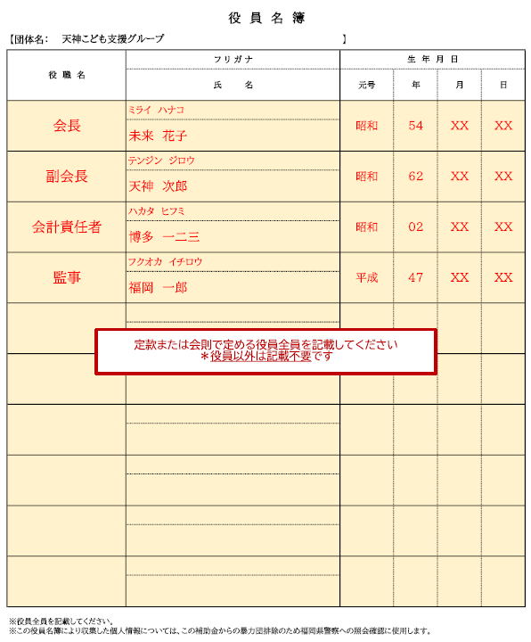
役 員 名 簿
【団体名： 】 |  | 】
役 職 名 | フ リ ガ ナ | 生 年 月 日
 | 氏 名 | 元号 | 年 | 月 | 日

※役員全員を記載してください。
※この役員名簿により収集した個人情報については、この補助金からの暴力団排除のため福岡県警察への照会確認に使用します。

⑨会則（ひな形）
申請団体の既存の定款・会則が無い場合は、ひな形を参考に会則をつくってください
NPOや企業、地域団体等で既存の定款・会則がある場合は、その書類を提出してください
 |  |  |  |  |  |  |  | 会則

（名称及び活動の場）
第１条 |  | 本会は、 |  |  |  |  | と称し、主な活動の場を
 |  |  |  |  | （ |  |  |  | ）とする。

（目的）
第２条 |  | 本会は、食の提供等を通して子どもたちの居場所づくりを行うことで、子どもが健やか
 |  | に育成される環境整備を図ることを目的とする。

（事業）
第３条 |  | 本会は、第２条に規定する目的を達成するために次の事業を行う。
 | （１）子どもへの食の提供等を通じた居場所づくり
 | （２）その他目的達成のために必要な事業

（会員）
第４条 |  | 本会の会員は、この会の目的に賛同し、参加する者とする。

（役員の構成及び任期）
第５条 |  | 本会に次の役員を置く。役員は会員の中から互選するものとする。
 | （１）会長 |  |  | １人
 | （２）副会長 |  |  | １人
 | （３）会計責任者 |  |  | １人
 | （４）監事 |  |  | １人
2 | 役員の任期は２年とする。ただし、再任を妨げない。

（役員の職務）
第６条 |  | 会長は、本会を代表し、会務を総括する。
2 | 副会長は、会長を補佐し、会長に事故等があるときはその職務を代理する。
3 | 会計責任者は、本会の会計を担当する。
4 | 監事は、本会の会計経理を監査する。

（運営会議）
第７条 |  | 本会の運営に関する重要な事項を審議決定するための運営会議を置き、会員の出席を
 |  | もって開催する。
2 | 運営会議は会長が招集し、その議長となる。
3 | 運営会議は、出席者の過半数の同意をもって決し、可否同数の時は、議長の決するところに
 | よる。

（事業に関する実施規定）
第８条 |  | 第３条に規定する事業の執行に関し必要な事項は、運営会議の議決を得て別に定める。

（経費等）
第９条 |  | 本会の経費は、助成金その他の収入金をもって支弁する。
2 | 本会の会計年度は、毎年４月１日に始まり翌年３月３１日に終わる。

（会則の改廃）
第10条 |  | この会則を改廃しようとするときは、運営会議において出席者の過半数の同意を得な
 |  | ければならない。

（細則）
第11条 |  | この会則に定めるもののほか、本会の運営上必要な事項は、運営会議において別に定
 |  | める。

附 則
 | この会則は、 |  | 令和●年●●月●●日 |  |  | から施行する。

⑩収支決算書
この色の欄を入力
記載例
 | 令和 |  | 年度 収支決算報告書

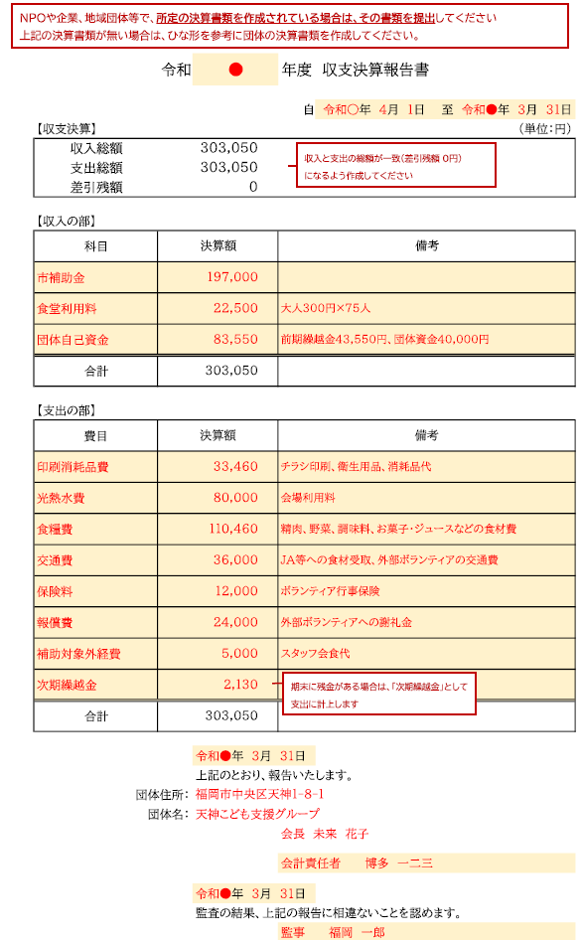
 |  | 自 令和 年 月 日 至 令和 年 月 日
【収支決算】 |  |  |  | （単位：円）
収入総額 | 0
支出総額 | 0
差引残額 | 0

【収入の部】
科目 | 決算額 |  | 備考

合計 | 0

【支出の部】
費目 | 決算額 |  | 備考

合計 | 0

 |  | 令和 年 月 日
 |  | 上記のとおり、報告いたします。
 | 団体住所：
 | 団体名：

 |  |  | 会計責任者

 |  | 令和 年 月 日
 |  | 監査の結果、上記の報告に相違ないことを認めます。
 |  |  | 監事

⑪市税同意書
この色の欄を入力
記載例
福岡市長 様
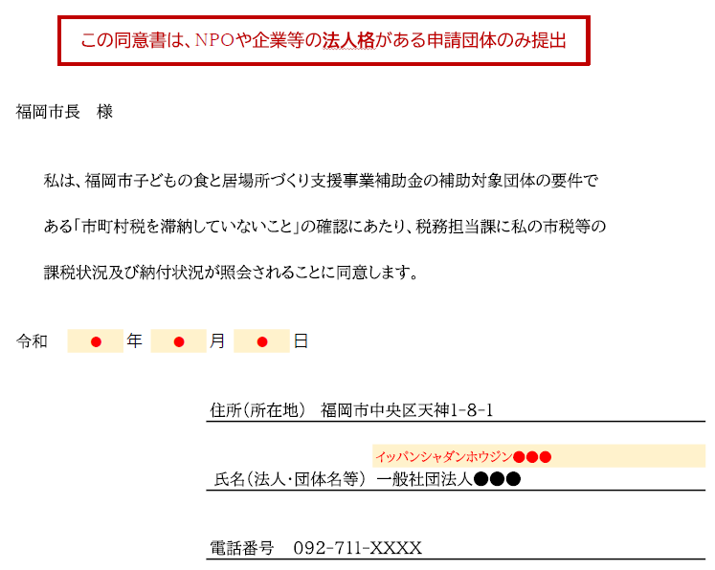

 | 私は、福岡市子どもの食と居場所づくり支援事業補助金の補助対象団体の要件で

 | ある「市町村税を滞納していないこと」の確認にあたり、税務担当課に私の市税等の

 | 課税状況及び納付状況が照会されることに同意します。

令和 |  | 年 | 月 | 日

 |  |  | 住所（所在地）

 |  |  | 氏名（法人・団体名等）

 |  |  | 電話番号

⑫口座振込依頼書
この色の欄を入力
口座振込依頼書 兼 債権者登録申請書

記載例
 |  |  |  |  | 〈 新 規 ・ 変 更 〉（○を記入）
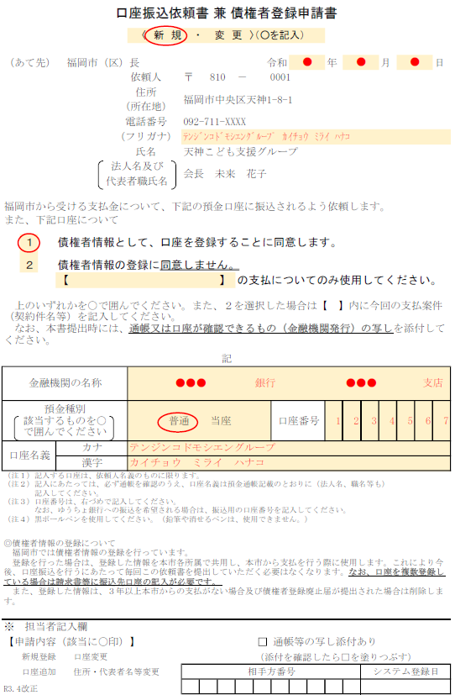
（あて先） 福岡市（区）長 |  |  |  |  |  |  |  |  |  |  | 令和 | 年 |  | 月 |  | 日
 |  |  |  | 依頼人 |  | 〒 | 0 |  | － | 0
 |  |  |  | 住所
 |  |  |  | （所在地）
 |  |  |  | 電話番号
 |  |  |  | （フリガナ）
 |  |  |  | 氏名
 |  |  | 法人名及び
 |  |  | 代表者職氏名

福岡市から受ける支払金について、下記の預金口座に振込されるよう依頼します。
また、下記口座について

 | １ | 債権者情報として、口座を登録することに同意します。

 | ２ | 債権者情報の登録に同意しません。
 |  | 【 |  |  |  |  |  | 】 | の支払についてのみ使用してください。

上のいずれかを○で囲んでください。また、２を選択した場合は【 】内に今回の支払案件（契約件名等）を記入してください。 なお、本書提出時には、通帳又は口座が確認できるもの（金融機関発行）の写しを添付してください。

記
金融機関の名称 |  |  |  |  |  |  |  |  |  | 銀行 |  |  |  |  | 支店
預金種別 該当するものを○ で囲んでください |  |  |  |  | 普通 当座 |  |  |  |  |  | 口座番号
口座名義 |  | カナ
 |  | 漢字
（注１）記入する口座は、依頼人名義のものに限ります。 （注２）記入にあたっては、必ず通帳を確認のうえ、口座名義は預金通帳記載のとおりに（法人名、職名等も） 記入してください。 （注３）口座番号は、右づめで記入してください。 なお、ゆうちょ銀行への振込を希望される場合は、振込用の口座番号を記入してください。 （注４）黒ボールペンを使用してください。（鉛筆や消せるペンは、使用できません。）
◎債権者情報の登録について 福岡市では債権者情報の登録を行っています。 登録を行った場合は、登録した情報を本市各所属で共用し、本市から支払を行う際に使用します。これにより今後、口座振込を行うにあたって毎回この依頼書を提出していただく必要はなくなります。なお、口座を複数登録している場合は請求書等に振込先口座の記入が必要です。 また、登録した情報は、３年以上本市からの支払がない場合及び債権者登録廃止届が提出された場合は削除します。
※ 担当者記入欄
【申請内容（該当に〇印）】 |  |  |  |  |  |  |  |  |  | □ | 通帳等の写し添付あり
 | 新規登録 口座変更 |  |  |  |  |  |  |  |  | （添付を確認したら□を塗りつぶす）
 | 口座追加 住所・代表者名等変更 |  |  |  |  | 相手方番号 |  |  |  |  |  |  | システム登録日
R3.4改正

